카카오선물하기_카드형
플랫폼 | 순위 | 1위 | 2위 | 3위 | 4위 | 5위 | 6위 | 7위 | 8위 | 9위 | 10위 | 11위 | 12위 | 13위 | 14위 | 15위 | 16위 | 17위 | 18위 | 19위 | 20위
카카오선물하기 | 썸네일 | 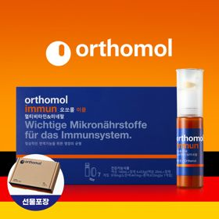 | 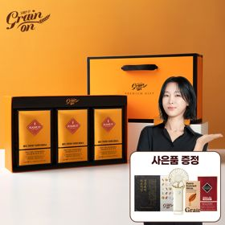 | 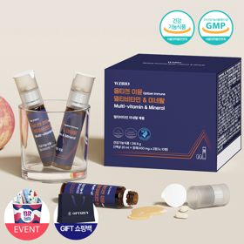 | 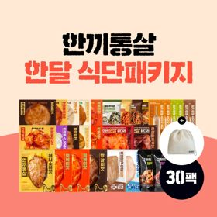 | 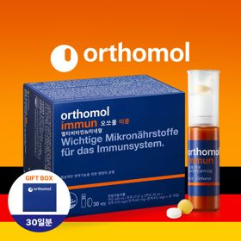 | 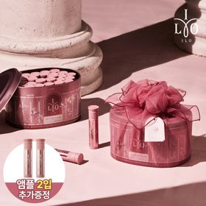 | 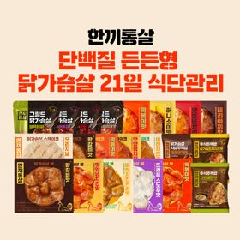 | 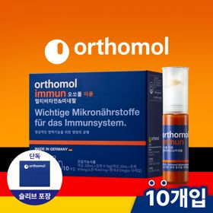 | 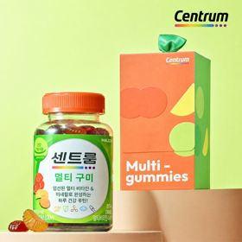 | 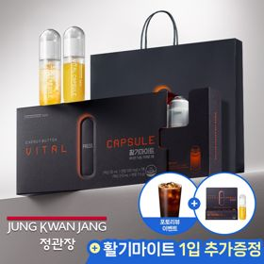 | 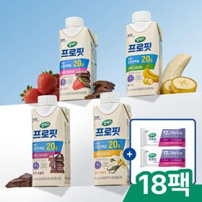 | 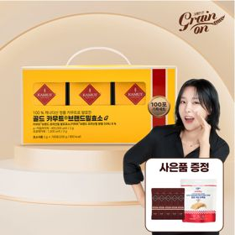 | 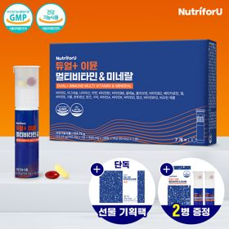 | 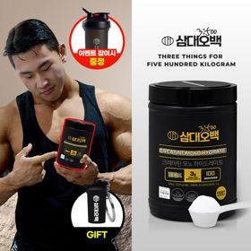 | 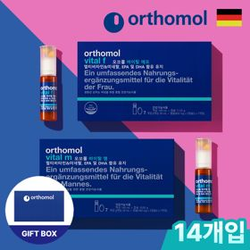 | 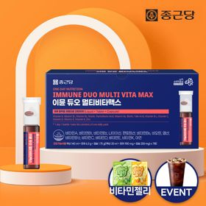 | 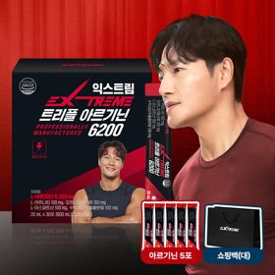 |  | 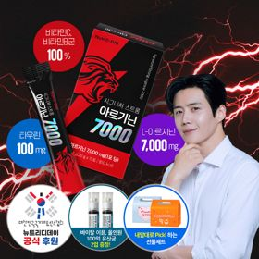 | 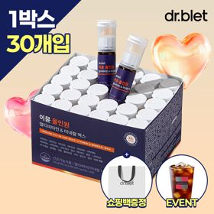
 | 카테고리 | 멀티비타민/종합비타민 | 기타/특수목적 | 멀티비타민/종합비타민 | 다이어트/체중관리 | 멀티비타민/종합비타민 | 피부/미용 | 다이어트/체중관리 | 멀티비타민/종합비타민 | 멀티비타민/종합비타민 | 홍삼/인삼 | 다이어트/체중관리 | 기타/특수목적 | 멀티비타민/종합비타민 | 다이어트/체중관리 | 기타/특수목적 | 멀티비타민/종합비타민 | 다이어트/체중관리 | 기타/특수목적 | 다이어트/체중관리 | 멀티비타민/종합비타민
 | 브랜드 | 오쏘몰 | 그레인온 | 옵티젠 | 한끼통살 | 오쏘몰 | 아일로 | 한끼통살 | 오쏘몰 | 센트룸 | 정관장 | 셀렉스 | 그레인온 | 뉴트리포유 | 삼대오백 | 오쏘몰 | 종근당 | 익스트림 | 푸드올로지 | 뉴트리디데이 | 닥터블릿
 | 상품명 | 독일 명품 비타민 오쏘몰 이뮨 멀티비타민&미네랄 7입 - 단독 기프트박스 증정 (공식수입) | [그레인온] 골드 카무트 브랜드밀 효소 3개월(+선물포장) | 한국인 맞춤 비타민 옵티젠 이뮨 멀티비타민&미네랄 10입 / 1박스 (+GIFT 쇼핑백) | [한끼통살] 닭가슴살 한달 식단패키지 30팩+(증정)보냉백 | 독일 명품 비타민 오쏘몰 이뮨 멀티비타민&미네랄 30입 - 시그니처 기프트 에디션 (공식수입) | 2입 추가 증정 "선물하기 1등 콜라겐" 아일로 타입1 콜라겐 비오틴 앰플 28일분 오간자 에디션+ 앰플 2입 추가 증정 | [한끼통살] 단백질 든든형 닭가슴살 21일 식단관리+(증정)수저세트 | 독일 명품 비타민 오쏘몰 이뮨 멀티비타민&미네랄 10입 - 슬리브 기프트 에디션 (공식수입) | [센트룸] 맛있는 멀티비타민 미네랄 멀티구미 (80구미) | 신상비타민선물 [정관장] 활기마이트(액상30ml+분말500mg) 7입 + [증정] 1입 | 셀렉스 프로핏 맛있는 완전단백질 250ml 18팩 딸기초코/모카초콜릿/밀크바닐라/바나나 택1+딸기초코 2EA | [그레인온] 골드 카무트 브랜드밀효소G 3개월분+10포증정(총100포)+파로저당단백칩 증정 | 명품 비타민 뉴트리포유 듀얼+ 이뮨 종합 멀티비타민&미네랄 7입+2입 증정 - 선물하기 단독 에디션 | [운동선물/헬스] 삼대오백 모노 크레아틴 100서빙 운동 필수템 +키링증정 | 성별 맞춤 설계 오쏘몰 바이탈 m/f 남성/여성 선택가능 14입 - 시그니처 기프트 에디션 (공식수입) | 올인원 명품비타민 이뮨 멀티비타민 미네랄 7입+비타민젤리 마시는 액상 종합 비타민 수험생 직장인 부모님 건강 선물 | 아르기닌 증정 남친 활력선물 대한민국 NO.1 김종국 트리플아르기닌 6200 (30포) + 아르기닌 추가 증정 | [헬로키티 한정판/단독] 리유저블백&틴케이스 키링 증정, 엑스트라버진 올리브오일 캡슐 30포 | "이게 바로 찐! 초고함량" 액상스틱 L-아르기닌 7000 3박스 [케이스 동봉] | "올인원 명품비타민" 이뮨비타민 올인원 멀티비타민&미네랄 프로 30병+쇼핑백증정
 | 평균순위 | 1 | 1.71 | 2 | 2.84 | 3 | 3.52 | 4.03 | 4.29 | 5.35 | 6.03 | 6.3 | 4.25 | 6.94 | 7.14 | 8.37 | 8.57 | 8.32 | 3.29 | 8.59 | 9.21
 | 등장횟수 | 31 | 31 | 31 | 31 | 31 | 31 | 31 | 31 | 31 | 31 | 30 | 20 | 31 | 29 | 30 | 28 | 22 | 7 | 22 | 24
 | 평균가격 | 34,000원 | 44,706원 | 26,900원 | 49,422원 | 105,612원 | 64,738원 | 32,977원 | 43,645원 | 24,000원 | 35,709원 | 28,053원 | 22,360원 | 19,900원 | 17,900원 | 59,800원 | 23,053원 | 44,140원 | 30,314원 | 30,900원 | 52,900원
 | 링크 | 바로가기 | 바로가기 | 바로가기 | 바로가기 | 바로가기 | 바로가기 | 바로가기 | 바로가기 | 바로가기 | 바로가기 | 바로가기 | 바로가기 | 바로가기 | 바로가기 | 바로가기 | 바로가기 | 바로가기 | 바로가기 | 바로가기 | 바로가기

다이소몰_카드형
플랫폼 | 순위 | 1위 | 2위 | 3위 | 4위 | 5위 | 6위 | 7위 | 8위 | 9위 | 10위 | 11위 | 12위 | 13위 | 14위 | 15위 | 16위 | 17위 | 18위 | 19위 | 20위
다이소몰 | 썸네일 | 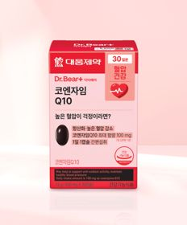 | 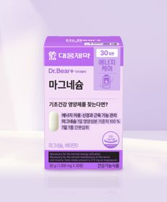 |  |  | 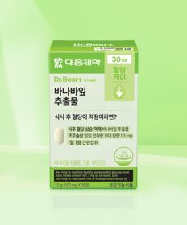 |  | 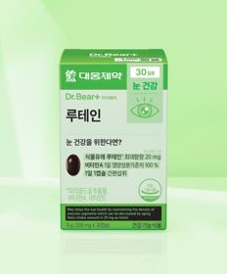 | 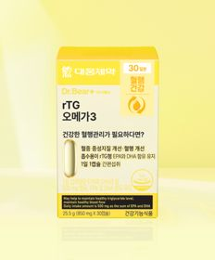 |  | 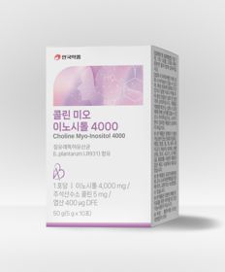 | 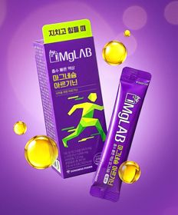 |  |  |  | 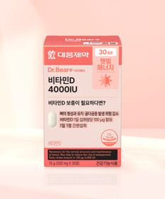 |  | 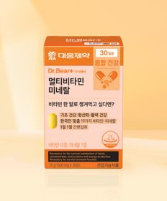
 | 카테고리 | 혈행 | 마그네슘 | 다이어트/체중관리 | 다이어트/체중관리 | 다이어트/체중관리 | 기타/특수목적 | 루테인/눈건강 | 루테인/눈건강 | 기타/특수목적 | 기타/특수목적 | 마그네슘 | 기타/특수목적 | 홍삼/인삼 | 다이어트/체중관리 | 비타민D | 기타/특수목적 | 멀티비타민/종합비타민 | 프로바이오틱스/유산균 | 비타민D | 기타/특수목적
 | 브랜드 | 대웅제약 | 대웅제약 | 셀트리온 | 익스트림 | 대웅제약 | 이너뷰 바이 리튠 | 대웅제약 | 대웅제약 | 닥터블릿 | 안국약품 | 동화약품 | 동국제약 | 휴럼 | 익스트림 | 대웅제약 | 동국제약 | 대웅제약 | 유한양행 | 오브맘 | 홀베리
 | 상품명 | 대웅제약 코엔자임 Q10 30캡슐 30일분 | 대웅제약 마그네슘 30정 30일분 | [다영 PICK] 셀트리온 다이어트 한 잔 슬림 S 프레소 10포 5일분 | [김종국 PICK] 익스트림 아르기닌 에너지온 2개입 2일분 | 대웅제약 바나바잎 추출물 30정 30일분 | LG생활건강 이너뷰 칼륨밸런스 전해질워터 10포 | 대웅제약 루테인 30정 30일분 | 대웅제약 rTG 오메가3 30캡슐 30일분 | 닥터블릿 푸응 7days 팻버닝 21캡슐 | 안국약품 콜린 미오이노시톨 4000 10포 | 동화 바이마그랩 마그네슘 아르기닌 5포 5일분 | [신혜선 PICK] 동국제약 마데카 글루타치온 필름 12매 12일분 | 휴럼 하루한포 6년근 고려홍삼 5포 5일분 | [우형재 PICK] 익스트림 모노크레아틴 플러스 120 g 40일분 | 대웅제약 비타민D 4000IU 30정 30일분 | [신혜선 PICK] 동국 마이팝 푸룬＆식이섬유 | 대웅제약 멀티비타민 미네랄 30정 30일분 | 유한양행 산뜻해질 생유산균 20캡슐 20일분 | 오브맘 비타민D＆아연 하루구미 30일분 | 홀베리 레몬 비타C 500 10개입
 | 평균순위 | 4.3 | 4.4 | 4.07 | 2.12 | 4.44 | 3.29 | 5.56 | 4.71 | 5.29 | 4.33 | 4.4 | 6.29 | 3 | 4.8 | 5 | 5.2 | 7.5 | 5.4 | 4.25 | 2.33
 | 등장횟수 | 20 | 15 | 14 | 8 | 9 | 7 | 9 | 7 | 7 | 6 | 5 | 7 | 4 | 5 | 5 | 5 | 8 | 5 | 4 | 3
 | 평균가격 | 5,000원 | 3,000원 | 2,000원 | 1,500원 | 3,000원 | 5,000원 | 3,000원 | 5,000원 | 5,000원 | 5,000원 | 3,000원 | 5,000원 | 2,000원 | 5,000원 | 3,000원 | 2,000원 | 5,000원 | 5,000원 | 5,000원 | 1,000원
 | 링크 | 바로가기 | 바로가기 | 바로가기 | 바로가기 | 바로가기 | 바로가기 | 바로가기 | 바로가기 | 바로가기 | 바로가기 | 바로가기 | 바로가기 | 바로가기 | 바로가기 | 바로가기 | 바로가기 | 바로가기 | 바로가기 | 바로가기 | 바로가기

올리브영_카드형
플랫폼 | 순위 | 1위 | 2위 | 3위 | 4위 | 5위 | 6위 | 7위 | 8위 | 9위 | 10위 | 11위 | 12위 | 13위 | 14위 | 15위 | 16위 | 17위 | 18위 | 19위 | 20위
올리브영 | 썸네일 | 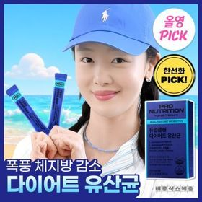 | 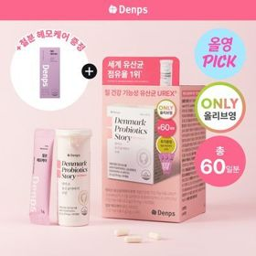 | 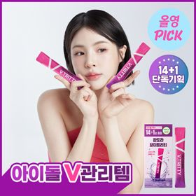 | 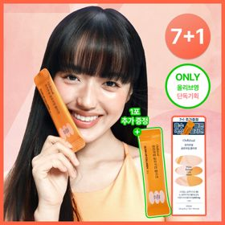 | 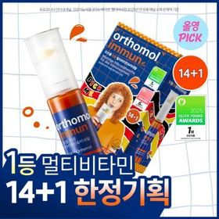 | 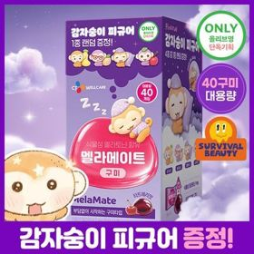 | 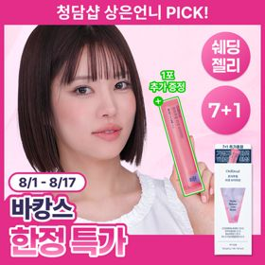 | 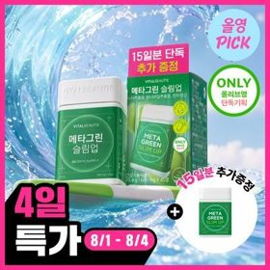 |  | 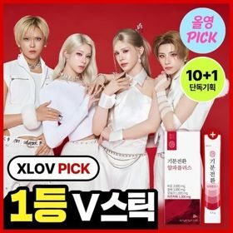 | 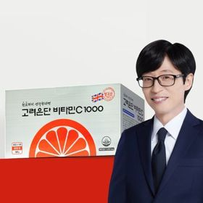 | 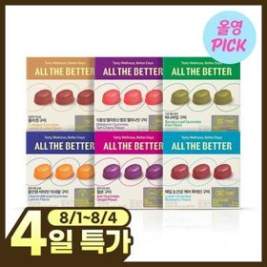 |  | 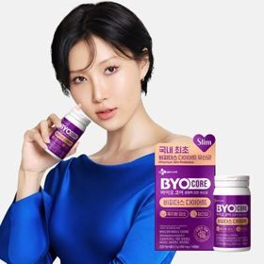 | 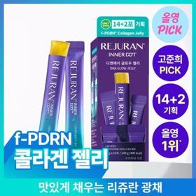 |  | 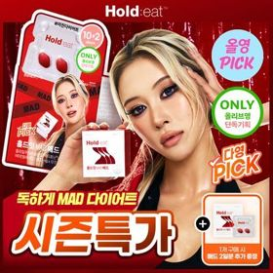 | 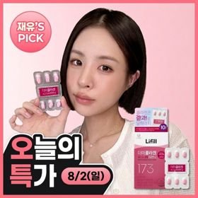 | 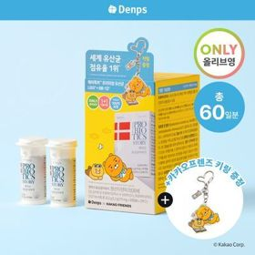 | 
 | 카테고리 | 다이어트/체중관리 | 프로바이오틱스/유산균 | 기타/특수목적 | 다이어트/체중관리 | 멀티비타민/종합비타민 | 기타/특수목적 | 기타/특수목적 | 기타/특수목적 | 다이어트/체중관리 | 기타/특수목적 | 비타민C/항산화 | 기타/특수목적 | 홍삼/인삼 | 다이어트/체중관리 | 기타/특수목적 | 다이어트/체중관리 | 기타/특수목적 | 피부/미용 | 프로바이오틱스/유산균 | 다이어트/체중관리
 | 브랜드 | 프로뉴트리션 | 덴프스 | 판도라 | 온리추얼 | 오쏘몰 | 멜라메이트 | 온리추얼 | 바이탈뷰티 | 푸드올로지 | 생활약속 | 고려은단 | 올더베러 | 정관장 | 바이오코어유산균 | 리쥬란 | 푸드올로지 | 이너랩 | 라이필 | 덴프스 | 푸드올로지
 | 상품명 | [8월 올영픽/한선화 PICK] 프로뉴트리션 듀얼플랜 다이어트 유산균 14포 | [8월 올영픽/덴프스] 덴마크 유산균이야기 우먼 2개월분(질유산균) + 철분 헤모케어 3포 증정 | [8월 올영픽] 판도라 브이트리티 7/14+1포 (7/15일분) | [웰니스 루틴] 온리추얼 슬리밍컷 다이어트/리셋 브이라인/글로우업 콜라겐 7포(+1포)/14포 (8/14일분) | [8월 올영픽] 오쏘몰 이뮨 멀티비타민&미네랄 14+1입 | [8월 올영픽/감자숭이 기획] 멜라메이트 구미/로우슈가/버라이어티팩 구미 20/40/50구미 | 온리추얼 리셋 브이라인 7포 (+1포 증정) (8일분) | [8월 올영픽/1일 1정] 바이탈뷰티 메타그린 슬림업 30일 (+15일) | [8월 올영픽/파격특가] 콜레올로지 컷팅 젤리 레몬/키위/석류 10+2+2포 기획 외 | [8월 올영픽/곽민경 PICK] 생활약속 기분전환 알파플러스 10포 (+1포 증정기획) | 고려은단 비타민C1000 600정 (20개월분) | [8월올영픽]올더베러 웰니스 구미 30일분 6종 택1 | 정관장 아이패스 시크릿 공부부적 (500mg*20매) (20일분) | CJ 바이오코어 비피더스 다이어트 유산균 14캡슐 (2주분) | [8월 올영픽/파워팩 한정수량] 리쥬란 이너닷 DNA 글로우 젤리 14포 기획 (+2포) 한정기획 | [8월 올영픽/서현PICK] 콜레올로지 PRO 600mg*30(+10)/60정 단품 | [8월올영픽+더블증정] 셀트리온 홀드잇 매드 MAD 10+2정 (+2정 온라인) | [리뷰이벤트/10일콜라겐/모공,목주름/PDRN] 라이필 더마콜라겐 시그니처RN (10일분) | [덴프스X카카오프렌즈] 덴마크 유산균이야기 30캡슐 1+1 (+카카오프렌즈 키링) (60일분) | [1등 유산균] 콜레올로지 컷 다이어트 유산균 14/20캡슐 (7/10일분)
 | 평균순위 | 2.77 | 4.72 | 3.89 | 5.05 | 6 | 6.67 | 6 | 7.25 | 6.92 | 7.27 | 4.5 | 7 | 1 | 5.2 | 1.33 | 6.4 | 5.75 | 4.33 | 4.33 | 8.57
 | 등장횟수 | 30 | 25 | 19 | 19 | 18 | 18 | 13 | 16 | 13 | 11 | 6 | 9 | 3 | 5 | 3 | 5 | 4 | 3 | 3 | 7
 | 평균가격 | 31,620원 | 31,524원 | 24,273원 | 14,509원 | 52,688원 | 16,300원 | 17,976원 | 27,883원 | 11,900원 | 14,281원 | 42,900원 | 9,433원 | 36,000원 | 16,900원 | 20,033원 | 17,700원 | 18,277원 | 14,666원 | 30,066원 | 21,700원
 | 링크 | 바로가기 | 바로가기 | 바로가기 | 바로가기 | 바로가기 | 바로가기 | 바로가기 | 바로가기 | 바로가기 | 바로가기 | 바로가기 | 바로가기 | 바로가기 | 바로가기 | 바로가기 | 바로가기 | 바로가기 | 바로가기 | 바로가기 | 바로가기

